Sheet1
 |  |  |  |  | VueJS

1. Cài đặt project VueJS
 | Có 3 cách để cái đặt 1 vueJS
 | C1: dung link CDN
 |  | <script src="https://cdn.jsdelivr.net/npm/vue@2.5.16/dist/vue.js"></script>
 | C2: Download
 |  | <script src="your-app/your-folder/vue.js"></script>
 | C3: NPM (Node Package Manager)
 |  | npm install --global vue-cli #cài đặt vue-cli
 |  | vue init webpack my-vue # tạo một dự án mới với template "webpack"
 |  | cd my-vue
 |  | npm run dev #chạy server hoac npm run watch (sẽ compile mỗi khi có bất kí một thay đổi nào đó ở bên Vue.)
2. Tim hieu ve Vue Instance
 | - Khi làm việc với VueJS, chắc chắn ta sẽ cần khởi tạo một Vue Instance thường bao gồm các thông tin:
 |  | + data: dữ liệu truyền vào
 |  | + methods: phương thức xử lí
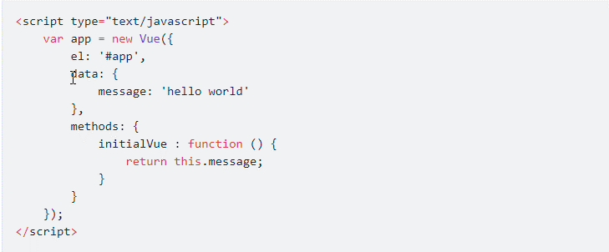

 | - Methods trong Vue Instance:
 |  | Methods là một trong những thuộc tính cơ bản của Vue Instance và là thuộc tính được sử dụng nhiều nhất.
 |  | Việc sử dụng các method trong VueJS giúp tạo ra các function Javascript (trong Javascript function và procedure là một và là function).
 |  | Trong Vue Instance có thể khai báo nhiều phương thức trong thuộc tính methods.
 |  |  | Ví dụ:
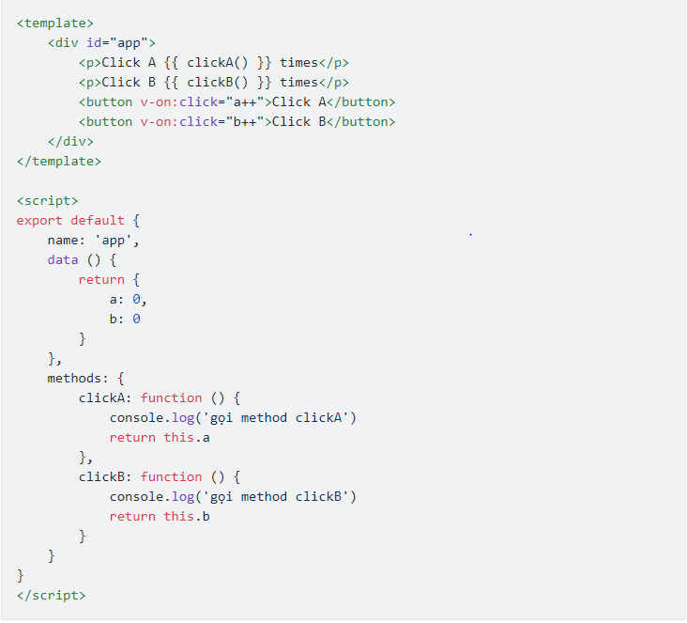

 | - Lifecycle Hook
 |  | Sau khi được khởi tạo, một đối tượng Vue sẽ trải qua một số bước như quan sát dữ liệu (data observation), biên dịch template, gắn kết vào DOM, cập nhật DOM khi thay đổi dữ liệu.
 |  | Và lifecycle hook giúp chúng ta có thể thêm các function xử lí vào các giai đoạn cụ thể.
 |  | Ta thấy có các giai đoạn create, mount, update, destroy thì Vue cũng cung cấp các hàm lifecycle hook tương ứng:
 |  |  | beforeCreate
 |  |  | created
 |  |  | beforeMount
 |  |  | mounted |  |  | : Tạo vm.$el và thay thế cho el
 |  |  | beforeUpdate
 |  |  | updated
 |  |  | beforeDestroy
 |  |  | destroyed
 |  | Ví dụ:

3. Tim hieu ve Vue Template Syntax
 | - template vue để đẩy được dữ liệu của instance ra màn hình
 | Vue biên dịch template thành các hàm render DOM ảo (Virtual Document Object Model).
 | Để hiển thị giá, ta chỉ cần sử dụng cú pháp {{ 'something' }}, something ở đây có thể là:
 |  | + Giá trị thuộc tính trên object data tương ứng (như ở ví dụ trên thì có thể là {{ message }}).
 |  | + Các biểu thức Javascript: các biểu thức đơn lẻ ví dụ như {{ number + 1 }} hay {{ ok ? 'YES' : 'NO' }} với ('number' và 'ok' được khai báo trong data)
 | - Directive
 | Directive là các thuộc tính đặc biệt bắt đầu bằng tiền tố v-.
 | Nhiệm vụ của directive là áp dụng các hiệu ứng phụ vào DOM khi giá trị biểu thức thay đổi.
 | Đặc biệt chỉ có v-bind và v-on là có dạng viết tắt.
 | Một số directive thông dụng và chức năng của chúng ().
 |  | + v-bind(=:): dùng để lấy dữ liệu và hiển thị ra template, đây có lẽ sẽ là directive mà bạn sử dụng nhiều nhất.
 |  | + v-on(=@): lắng nghe các sự kiện DOM và thực thi JavaScript khi những sự kiện này được kích hoạt, thường dùng nhất có lẽ là v-on:click = @click
 |  | + v-if: kiểm tra điều kiện trước khi hiển thị ra
 |  | + v-show: cũng gần tương tự như v-if, nhưng thay vì thỏa mãn điều kiện mới render ra thì v-show sẽ render ra hết,
 |  |  | nhưng chỉ hiện thị phần thỏa mãn, những phần còn lại sẽ được đặt thuộc tính display: none. Bạn có thể F12 lên và kiểm tra.
 |  | + v-model: tạo ra ràng buộc hai chiều (two-way binding) giữa form input và trạng thái sử dụng
 |  | + v-for: thường dùng dùng để render một danh sách các item dựa trên một mảng (v-for khá là mạnh mà một ví dụ này không thể nói hết được, có lẽ mình sẽ nói rõ hơn về v-for trong bài sau)
 | - Modifiers
 |  | Là hậu tố đặc biệt được đánh dấu bằng một dấu chấm ., chỉ rõ rằng một directive phải được ràng buộc theo một cách đặc biệt nào đó.
 |  | Có rất nhiều modifier tùy vào mục đích của bạn, chắc bạn sẽ cần kha khá thời gian để tìm hiểu là sử dụng chúng.
 |  |  | + Form input modifiers
 |  |  |  | v-model.lazy: sẽ không cập nhật nội dung cho đến khi bạn click ra ngoài input hoặc ấn phím enter..
 |  |  |  | v-model.number: bắt buộc input nhập vào phải là số, bình thường chỉ dùng type="number" thì vẫn có thể nhập string vào được.
 |  |  | + Event modifiers
 |  |  |  | stop
 |  |  |  | .prevent:
 |  |  |  | …
4. Tìm hiểu về Computed Properties và Watchers
 | -Computed Property có nghĩa là 'thuộc tính được tính toán' ra.
 | Tức là thuộc tính này được sinh ra sau khi qua một function xử lí.
 | Bình thường với các phép tính toán đơn giản, ta có thể viết trực tiếp trong template bằng cách đặt trong cú pháp {{ }}.
 | Tuy nhiên, khi phép tính toán trở nên phức tạp hơn, thì việc viết trong template sẽ rất cồng kềnh, gây khó khăn cho việc phát triển, bảo trì.
 | => Vì thế, đối với bất kì logic nào phức tạm thì bạn nên sử dụng computed property.
 |  | Cách khai báo computed property:
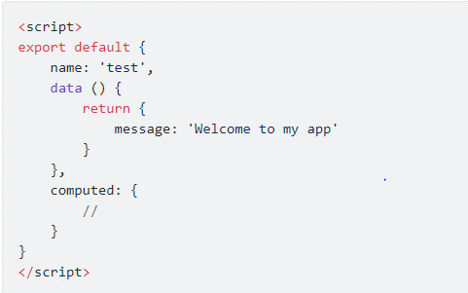

 | ****Khi sử dụng computed property thì giá trị của nó được lưu lại vào bộ nhớ đệm (cache),
 |  | nếu chỉ render lại trang mà thành phần phụ thuộc không thay đổi thì sẽ lấy luôn giá trị trong bộ nhớ cache chứ không cần tính toán lại.
 |  | Còn sử dụng methods thì phải tính toán lại mỗi khi render lại trang (với bất kì thay đổi nào).
 | - Watchers
 |  | Định nghĩa: Trong framework VueJS, watcher được sử dụng để giám sát sự thay đổi của một đối tượng, và khi đối tượng thay đổi thì watcher sẽ đưa ra các hàm xử lí tương ứng.
 |  | So với computed_property thì watcher sẽ xử lí những tình huống phức tạp hơn, ví dụ như:
 |  |  | + Các hoạt động bất đồng bộ khi thay đổi dữ liệu
 |  |  | + Giới hạn việc tính toán và gán trạng thái trung gian cho tới Khi có được kết quả cuối cùng.
 |  |  | + Các thiết lập giá trị ngay lập tức
 |  | Cú pháp:
 |  |  | + Để khai báo, ta sử dụng từ khóa watch ở trong instance
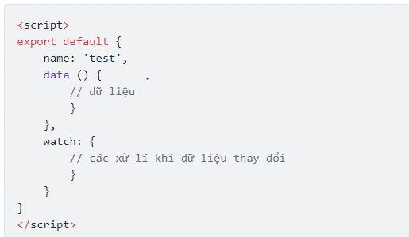

 |  |  | + Tham số đầu vào: Watcher có thể chỉ có một tham số đầu vào, đó là giá trị mới nhất của thuộc tính đang được giám sát.
 |  |  |  | Ngoài ra có thể truyền thêm tham số thứ hai, đó là giá trị trước khi có thay đổi của thuộc tính được giám sát.

 |  |  | + Giám sát thuộc tính lồng: thông thường Watcher sẽ giám sát các thuộc tính được khai báo bên trong data. y:
 |  |  |  | Vậy trường hợp các thuộc tính lồng nhau phức tạp hoặc muốn giám sát cả một đối tượng thì phải dùng cú pháp như thế nào?
 |  |  |  | .data:
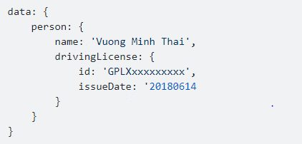

 |  |  |  | .watch: giám sát thuộc tính issueDate:

 |  |  |  | .giám sát cả đối tượng ta sẽ khai báo thêm 1 thuộc tính deep: true ở trong watch.

 |  |  | + Thêm watcher ở ngoài instance: khi khai báo watcher như ở trên là chúng ta khai báo trong Vue instance.
 |  |  |  | Ngoài ra, Vue cũng cho phép chúng ta thêm/bớt watcher thông qua biến $watch

 | -List Rendering:
 |  | https://viblo.asia/p/tim-hieu-ve-computed-properties-va-watchers-RnB5p0WG5PG
 |  | + v-for="(value, key, index) |  |  |  |  | truyền thêm tham số thứ hai index để chỉ số thứ tự của phần tử hiện hành ở trong mảng
 |  | + v-for="n in evenNumbers" :key="n.id" |  |  |  |  | hiển thị kết quả đã được lọc hoặc sắp xếp mà không làm thay đổi mảng đó
 |  | …
 |  | Tham khảo thêm ở link đính kèm
5. Binding cho class và style
 | - Binding class trong HTML
 |  | + Sử dụng cú pháp object
 |  |  | C1: Ta có thể truyền một object vào v-bind:class để bật tắt class một cách linh hoạt:

 |  |  |  | Cú pháp như trên nghĩa là class active sẽ được áp dụng tùy theo tính đúng sai (truthiness) của thuộc tính dữ liệu isActive.
 |  |  | C2: Có thể bật tắt nhiều class bằng cách dùng nhiều field (trường) trong object.

 |  |  |  | và dữ liệu truyền vào như thế này:

 |  |  |  | => kết quả cho ra

 |  |  | C3: Chúng ta cũng có thể bind vào một computed property (thuộc tính được tính toán) trả về một object.

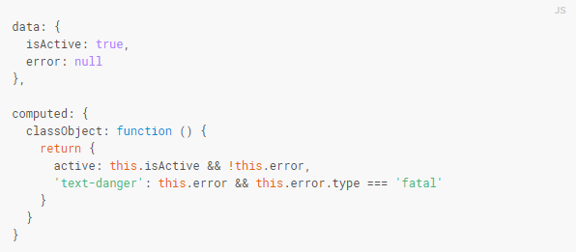

 |  | + Sử dụng cú pháp mảng
 |  |  | Chúng ta có thể truyền một mảng vào v-bind:class để áp dụng một danh sách class:

 |  | + Sử dụng với các component

